환율
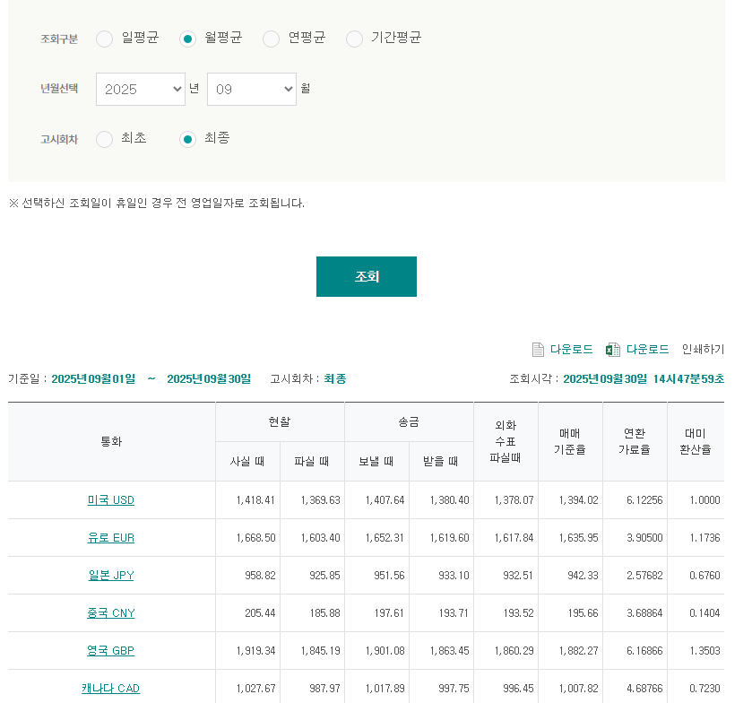
월평균 매매기준율 | 1394.02

